sala_sloneczna
Sala słoneczna

Foto | Produkt | nr art. | cena jedn. | ilość | suma
 | Domek do zabawy | 376079 | 649 | 2 | 1298
 | Szafka narożna | 154942 | 319 | 1 | 319
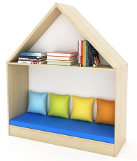 | Domek siedzisko szeroki | 376080 | 1049 | 1 | 1049
 | Front skos wysoki | 375454 | 449 | 1 | 449
 | Daszek mały B1 | 375458 | 209 | 4 | 836
 | Front skos niski | 375453 | 359 | 1 | 359
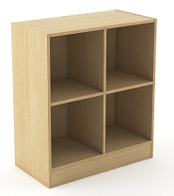 | Szafka, szeroka, otwarta, 2 półki | 116338 | 449 | 1 | 449
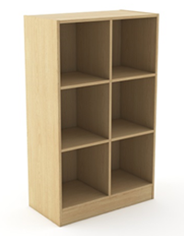 | Szafka otwarta 6 | 119056 | 549 | 1 | 549
 | Siedzisko - półokrąg | 114877 | 469 | 6 | 2814
 | Regał - siedzisko | 114911 | 439 | 2 | 878
 | Regał-ławka | 371458 | 429 | 2 | 858
 | Materac do regału | 154947 | 169 | 2 | 338
 | Biblioteczka | 114889 | 299 | 1 | 299
 | Aplikacja ścienna „Liście” | 187969 | 729 | 4 | 2916
 | Materac prostokąt z oparciem lewy narożny | 208641 | 829 | 1 | 829
 | Materac prostokąt z oparciem prawy narożny | 208640 | 829 | 1 | 829
 | Materac prostokąt bez oparcia | 208638 | 469 | 1 | 469
 | Biblioteczka Myszka | 376062 | 1259 | 1 | 1259
 | Fotel żłobkowy 1 os. | 24450 | 339 | 1 | 339
 | Sofa żłobkowa 2 os. | 24665 | 529 | 3 | 1587
 | Niska szafka 1 | 208670 | 649 | 3 | 1947
 | Niska szafka ¼ koła | 208669 | 820 | 1 | 820
 | Krzesło „MIKA” | 809430 | 469 | 20 | 9380
 | Stół wielofunkcyjny modo okrągły 120 cm | 176148 | 1599 | 1 | 1599
 | Stół wielofunkcyjny modo 80 x 80 cm | 176178 | 449 | 1 | 449
 | Stół wielofunkcyjny modo | 176192 | 1049 | 2 | 2098
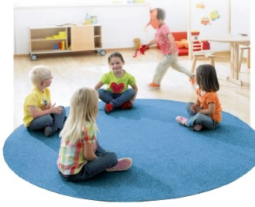 | Wykładzina Tretford z obszyciem - koło 2m | 848355 | 1839 | 1 | 1839
 | Kamień welurowy mały | 90395 | 429 | 1 | 429
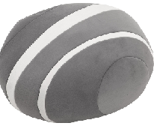 | Kamień welurowy duży | 90396 | 679 | 1 | 679
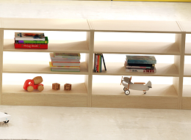 | Regał przejściowy 2 | 375530 | 529 | 3 | 1587
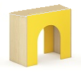 | Tunel | 375533 | 369 | 1 | 369
 | Szafka wys. 168 cm | 371379 | 1249 | 2 | 2498
 | Szafka wys. 168 cm | 371381 | 1099 | 2 | 2198
 | Szafka z drzwiczkami | 116340 | 979 | 2 | 1958
 |  |  |  | SUMA | 46573

Haba Sp. z o.o. |  | E-mail: bok@habapolska.pl
ul. Krakowska 141 - 155 |  | Tel. 071 / 395 38 11
50-428 Wrocław |  | www.haba-pro.pl

